ÍNDICE
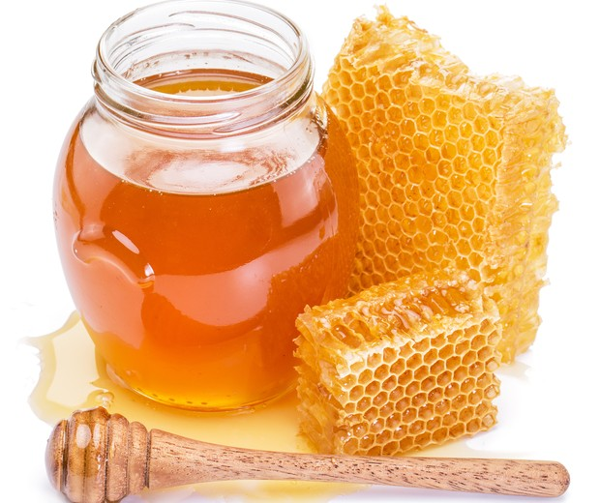
 | MEL
atualizado em: set/2023 | Código NC: 04090000
 | 1. Comércio Internacional
 | 2. Destinos das Saídas - UE/Países Terceiros
 | 3. Origens das Entradas e Destinos das Saídas
 | 4. Produção
 | 5. Balanço de Aprovisionamento INE
 | 6. Produção Certificada DOP
Fonte: | 7. Indicadores de análise do Comércio Internacional

1
Mel - Comércio Internacional
Produto | Unidade | Fluxo | 2010 | 2011 | 2012 | 2013 | 2014 | 2015 | 2016 | 2017 | 2018 | 2019 | 2020 | 2021 | 2022
Mel | Quantidade (tonelada) | Entradas | 1,316 | 1,435 | 1,639 | 1,897 | 2,667 | 3,673 | 5,486 | 7,457 | 6,270 | 7,553 | 8,707 | 9,463 | 13,594
 |  | Saídas | 1,906 | 1,625 | 1,673 | 1,780 | 2,463 | 2,573 | 5,693 | 7,161 | 4,840 | 6,112 | 7,442 | 9,635 | 10,999
 |  | Saldo | 590 | 190 | 34 | -118 | -204 | -1,100 | 207 | -296 | -1,430 | -1,441 | -1,265 | 172 | -2,595
 | Valor (1000 EUR) | Entradas | 4,080 | 4,605 | 4,897 | 5,594 | 6,855 | 9,626 | 11,506 | 15,255 | 13,383 | 14,019 | 15,000 | 18,173 | 29,304
 |  | Saídas | 5,750 | 5,126 | 5,495 | 6,262 | 8,356 | 7,745 | 13,401 | 15,730 | 8,989 | 10,338 | 11,921 | 17,203 | 25,303
 |  | Saldo | 1,669 | 521 | 597 | 667 | 1,501 | -1,881 | 1,895 | 476 | -4,394 | -3,681 | -3,079 | -970 | -4,001

Preço Médio de Importação |  | EUR/Kg | 3.1 | 3.2 | 3.0 | 2.9 | 2.6 | 2.6 | 2.1 | 2.0 | 2.1 | 1.9 | 1.7 | 1.9 | 2.2
Preço Médio de Exportação |  | EUR/Kg | 3.0 | 3.2 | 3.3 | 3.5 | 3.4 | 3.0 | 2.4 | 2.2 | 1.9 | 1.7 | 1.6 | 1.8 | 2.3

Mel - Preço Médio de Importação e de Exportação (€/kg)
 |  |  |  |  |  |  |  |  |  |  |  |  |  | Voltar ao índice

2
Mel - Destinos das Saídas - UE e Países Terceiros (PT)
Produto | Unidade | Fluxo | 2010 | 2011 | 2012 | 2013 | 2014 | 2015 | 2016 | 2017 | 2018 | 2019 | 2020 | 2021 | 2022
Mel | Quantidade (tonelada) | UE | 1,821 | 1,523 | 1,517 | 1,614 | 2,242 | 2,381 | 5,520 | 6,989 | 4,681 | 5,999 | 7,267 | 9,457 | 10,853
 |  | PT | 85 | 102 | 156 | 165 | 220 | 192 | 173 | 173 | 159 | 112 | 174 | 178 | 147
 |  | Total | 1,906 | 1,625 | 1,673 | 1,780 | 2,463 | 2,573 | 5,693 | 7,161 | 4,840 | 6,112 | 7,442 | 9,635 | 10,999
 | Valor (1000 EUR) | UE | 5,280 | 4,504 | 4,621 | 5,307 | 7,076 | 6,625 | 12,263 | 14,638 | 8,057 | 9,647 | 10,934 | 16,180 | 24,331
 |  | PT | 470 | 622 | 874 | 954 | 1,280 | 1,120 | 1,137 | 1,092 | 932 | 690 | 987 | 1,022 | 972
 |  | Total | 5,750 | 5,126 | 5,495 | 6,262 | 8,356 | 7,745 | 13,401 | 15,730 | 8,989 | 10,338 | 11,921 | 17,203 | 25,303

Mel - Destinos das Saídas - UE e PT (t)
 |  |  |  |  |  |  |  |  |  |  |  |  |  | Voltar ao índice

4
Mel - Produção
Rubrica | Unidade | 2010 | 2011 | 2012 | 2013 | 2014 | 2015 | 2016 | 2017 | 2018 | 2019 | 2020 | 2021 | 2022*
Produção | tonelada | 7,426 | 7,792 | 6,851 | 9,346 | 10,452 | 12,623 | 14,246 | 10,776 | 9,878 | 10,104 | 9,817 | 10,441 | 11,465
* dados preliminares

Mel - Produção (t)
 |  |  |  |  |  |  |  |  |  |  |  |  | Voltar ao índice

6
Mel - Produção Certificada DOP
Rubrica | Unidade | 2010 | 2011 | 2012 | 2013 | 2014 | 2015 | 2016 | 2017 | 2018 | 2019 | 2020 | 2021 | 2022
Produção total | tonelada | 7,426 | 7,792 | 6,851 | 9,346 | 10,452 | 12,623 | 14,246 | 10,776 | 9,878 | 10,104 | 9,817 | 10,441 | 11,465
Produção Certificada DOP * | tonelada | 458.2 | 338.7 | 195.1 | 157.5 | 44.1 | 33.5 | 30.6 | 24.2 | 40.4 | 13 | 16
Peso da Prod. Certificada na Prod. Total | % | 6.2 | 4.3 | 2.8 | 1.7 | 0.4 | 0.3 | 0.2 | 0.2 | 0.4 | 0.1 | 0.2
* Fonte: GPP e DGADR
As produções de mel certificadas são as seguintes: Mel da Serra da Lousã DOP, Mel da Serra de Monchique DOP, Mel da Terra Quente DOP, Mel das Terras Altas do Minho DOP, Mel de Barroso DOP, Mel do Alentejo DOP, Mel do Parque de Montesinho DOP, Mel do Ribatejo Norte DOP e Mel dos Açores DOP

Mel - Peso da Produção Certificada na Prod. total (%)
2010 | 6.2
2011 | 4.3
2012 | 2.8
2013 | 1.7
2014 | 0.4
2015 | 0.3
2016 | 0.2
2017 | 0.2
2018 | 0.4
2019 | 0.1
2020 | 0.2
2021
2022
 |  |  |  |  |  |  |  |  |  |  |  |  | Voltar ao índice

 |  | 357,018 | 351,171 | 343,732 | 339,872 | 337,370 | 338,923 | 338,875 | 338,812 | 339,039 | 336,566 | 335,586 | 338,048 | 338,562 | 342,982 | 343,557 | 342,547 | 347,093 | 349,703

7
Mel - Indicadores de análise do Comércio Internacional
Rubrica | Unid. | 2010 | 2011 | 2012 | 2013 | 2014 | 2015 | 2016 | 2017 | 2018 | 2019 | 2020 | 2021 | 2022
Produção | ton | 7,426 | 7,792 | 6,851 | 9,346 | 10,452 | 12,623 | 14,246 | 10,776 | 9,878 | 10,104 | 9,817 | 10,441 | 11,465
Importação | ton | 1,316 | 1,435 | 1,639 | 1,897 | 2,667 | 3,673 | 5,486 | 7,457 | 6,270 | 7,553 | 8,707 | 9,463 | 13,594
Exportação | ton | 1,906 | 1,625 | 1,673 | 1,780 | 2,463 | 2,573 | 5,693 | 7,161 | 4,840 | 6,112 | 7,442 | 9,635 | 10,999

Orientação Exportadora | % | 25.7 | 20.9 | 24.4 | 19.0 | 23.6 | 20.4 | 40.0 | 66.5 | 49.0 | 60.5 | 75.8 | 92.3 | 95.9
Consumo Aparente | ton | 6,836 | 7,602 | 6,817 | 9,464 | 10,656 | 13,723 | 14,039 | 11,072 | 11,308 | 11,545 | 11,082 | 10,269 | 14,060
Grau de Auto-Aprovisionamento | % | 108.6 | 102.5 | 100.5 | 98.8 | 98.1 | 92.0 | 101.5 | 97.3 | 87.4 | 87.5 | 88.6 | 101.7 | 81.5
Grau de Abastec. do merc. interno | % | 80.7 | 81.1 | 76.0 | 80.0 | 75.0 | 73.2 | 60.9 | 32.6 | 44.6 | 34.6 | 21.4 | 7.9 | 3.3

Nota:
Orientação Exportadora = Exportação / Produção x 100 |  |  |  |  |  |  |  |  |  |  |  |  | Voltar ao índice
Consumo Aparente = Produção + Importação - Exportação
Grau de Auto-Aprovisionamento = Produção / Consumo Aparente x 100
Grau de Abastecimento do mercado interno = (Produção - Exportação) / Consumo Aparente x 100

Mel - Produção, Importação, Exportação e Consumo Aparente (t)
Mel - Grau de Auto-Aprovisionamento e Grau de Abastecimento do Mercado Interno (%)

